ご入稿step2_ブース紹介文
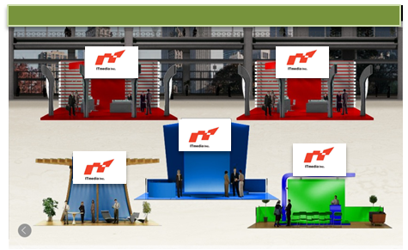
 |  |  | ■展示会場イメージ
ブース呼び込み文
展示会場でブースをオンマウスすると「呼び込み文」が表示されます。全角50文字以内でご記入ください。短い文章でメッセージを印象的に伝えるため、「IoT」「暗号化」などキーワードのご使用を推奨致します。

内容 | 文字数
 | 0

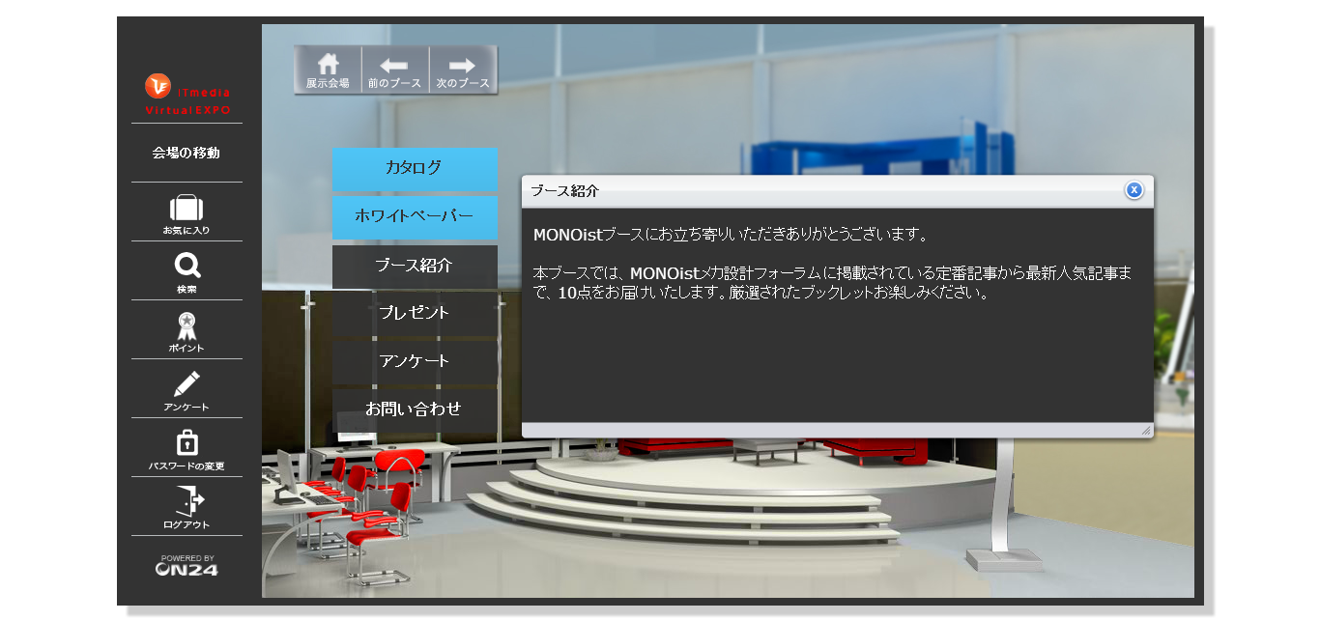
ブース紹介文 |  |  | ■ブース紹介文イメージ
Step2で「ブース紹介」「会社概要」などのボタンを設置された方は、ボタンクリック後に表示されるテキスト紹介文を全角500文字以内でご記入ください

内容 |  | 文字数
 |  | 0

ご入稿step3 コンテンツ
コンテンツの準備
コンテンツは、PDFファイル（20MB以内/点）もしくは外部リンク（貴社サイトやYouTubeなど）への URLを掲載可能です。各コンテンツのタイトル、概要文（任意）、ファイル名/リンク先URLをご記入ください。※動画資料はリンク先URLの形でのみ設置が可能です

仕様・形式など
■設置可能な資料数： シルバースポンサー: 5点まで ゴールドスポンサー: 10点まで ※ゴールドスポンサーの動画撮影コンテンツは上記10点に含まれません(11点までとなります) ■コンテンツの形式 PDFファイル （20MB未満／点） 外部リンクURL（貴社サイトやYouTubeなど） (動画コンテンツは外部リンクURLとしてのみ設置可能です)

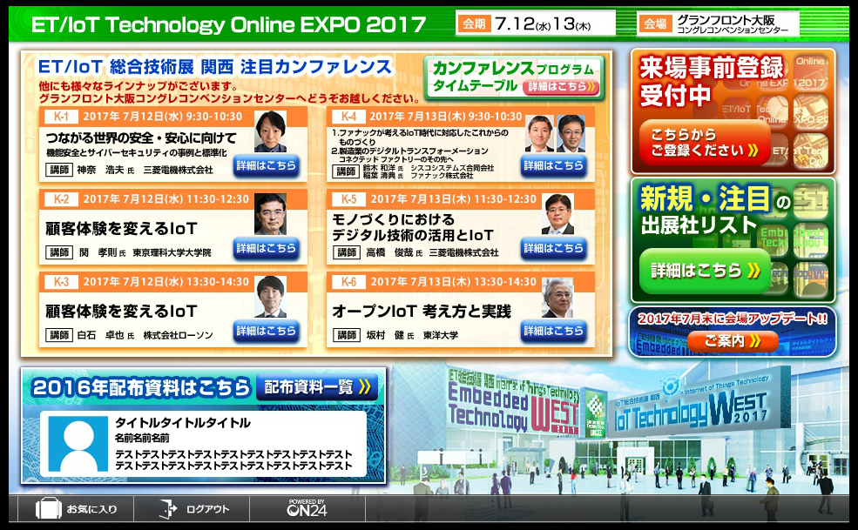
記入例 |  |  |  | ■資料掲載イメージ
 |  | 内容 | 文字数
1 | タイトル(全角30字以内) | "あのミニ四駆"はこうして生まれた！ | 17
 | 概要（全角200文字以内） | タミヤの「ミニ四駆」とパーソナルファブリケーション技術を融合させたカスタマイズレース「Fabミニ四駆カップ 2015 Spring」の会場で、ひときわ異彩を放っていた「THE HAND」。走りながら指をカタカタと動かすマシンを作ったのは、多摩地域を拠点に活動するモノづくり軍団（ウォリアーズ）、ネクスメディアとギフトテンインダストリの混成チームだった。 | 164.5

①
②

・「資料」ボタンを来場者がクリックすると、ボタンに設置した①コンテンツのタイトル一覧が表示されます。
・コンテンツタイトルにオンマウス、もしくはクリックすると②概要文が表示されます。
 | ファイル名/リンク先URL | miniyonku.pdf

資料情報記載欄
 |  | 内容 | 文字数
1 | タイトル(全角30字以内) |  | 0
【タイトル・概要の表記に関して】
コンテンツ視聴数にはコンテンツのタイトルと概要文の内容が大きく関わります。
製品やサービスの紹介だけでなく、「どのような内容のコンテンツなのか」、「このコンテンツがどのような悩みを解決するのか」など、コンテンツとしての価値を提示すると、来場者への訴求力が高まります。
① コンテンツタイトル名は掲載するコンテンツのタイトルと同一である必要はありません。
② 「それを使って何ができるのか？」「メリットはなにか？」「△△を実現する○○」などと、簡潔、
かつ明確に表現するといいでしょう。
③ 「トップ10」、「5つの方法」、「6つの戦略」などと、具体的数値を入れると、より強い訴求ができます。
 | 概要（全角200文字以内） |  | 0

 | ファイル名/リンク先URL
2 | タイトル(全角30字以内) |  | 0
 | 概要（全角200文字以内） |  | 0

 | ファイル名/リンク先URL
3 | タイトル(全角30字以内) |  | 0
 | 概要（全角200文字以内） |  | 0

 | ファイル名/リンク先URL
4 | タイトル(全角30字以内) |  | 0
 | 概要（全角200文字以内） |  | 0

 | ファイル名/リンク先URL
5 | タイトル(全角30字以内) |  | 0
 | 概要（全角200文字以内） |  | 0

 | ファイル名/リンク先URL
6 | タイトル(全角30字以内) |  | 0
 | 概要（全角200文字以内） |  | 0

 | ファイル名/リンク先URL
7 | タイトル(全角30字以内) |  | 0
 | 概要（全角200文字以内） |  | 0

 | ファイル名/リンク先URL
8 | タイトル(全角30字以内) |  | 0
 | 概要（全角200文字以内） |  | 0

 | ファイル名/リンク先URL
9 | タイトル(全角30字以内) |  | 0
 | 概要（全角200文字以内） |  | 0

 | ファイル名/リンク先URL
10 | タイトル(全角30字以内) |  | 0
 | 概要（全角200文字以内） |  | 0

 | ファイル名/リンク先URL

ご入稿step4_お問い合わせ先
お問い合わせ
「お問い合わせ」先を次の、a または b、どちらか一つをお選びください

a. 問い合わせ先アドレスを指定する場合
お問い合わせ先のメールアドレスをご入力ください。 来場者がボタンを「お問い合わせ」ボタンをクリックすると右記のフォームが開きます。 （メールフォームにはお知らせ頂いたアドレスが表示されます）

お問い合わせ先メールアドレス

ｂ. 外部URLへリンクする場合
※貴社の問い合わせフォームへリンクする場合は下記にURLをご記入ください

お問い合わせURL

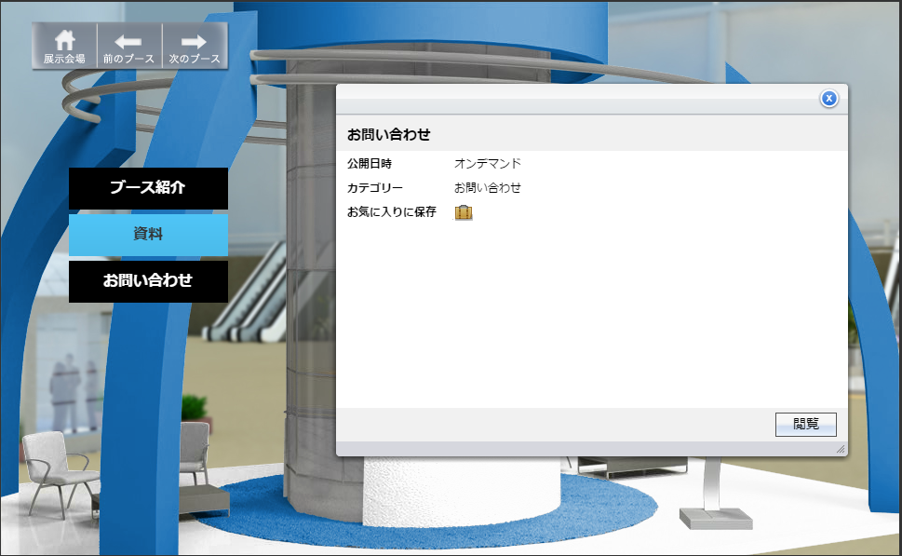

▲メールフォームを設置する形式（a） | ▲外部URLへリンクする形式（b）

